Sheet1

uE,inst | 0.028 mm
F | 1000 N
hG | 2750 mm
E | 11000 N/mm²
b | 60mm
h | 120mm
l | 2500mm

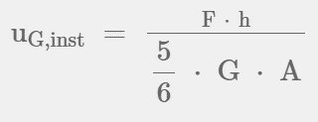
uk,inst | 0.634 mm
av | 60mm
kser | 159 N/mm
d | 1.5mm
ρ | 439 kg/m³

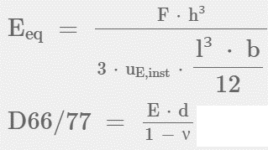
uG,inst | 0.068 mm
G | 1080 N/mm²
t | 18 mm

Eeq | 158.40 kN/cm²
D66-77 | 1900.80 kN/cm

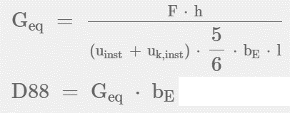
Geq | 1.36 kN/cm²
D88 | 18.81 kN/cm

kDF | 1612469 kNcm/rad
kser Zuganker | 2579.95 N/mm

